상품제안서
면파우치(소) | 상품코드: S44628

 |  |  |  |  |  |  | 02-713-8555 | www.synergygift.co.kr
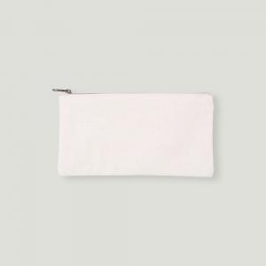

【상세/제작정보】 | <span style="font-size: 14pt;">※ 컬러인쇄 기본 100*100mm 사이즈 / 초과 사이즈 비용 별도 문의 바랍니다.</span>

【인쇄/포장옵션】 | 실크, 풀칼라 / 포장불가능

【공급단가】 | 수량 | 100~ | 500~ | 1,000~ | 3,000~ | 10,000~
*VAT별도 | 단가 | 1,950원 | 1,820원 | 1,770원 | 1,740원 | 1,680원

【상품 URL】 | https://www.synergygift.co.kr:443/src/goods_detail.php?gdno=44628

